ORDINE
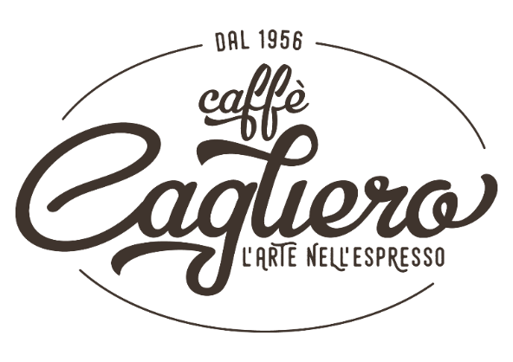
 | Condizioni di vendita e Regole di acquisto:

 | Ricezione dell'ordine entro il venerdì
 | CON CONFERMA NUMERO D' ORDINE ALLA MAIL DA VOI INDICATA
 | Prezzi e quantità si riferiscono all' acquisto per singola referenza
 | Quantita minimo acquisto kg. 1,00 o n. 1 Cartone
 | Consegna Gratuita in zona Milano citta, Rho, Legnano e limitrofi.
Torrefazione Artigianale | Per altre Destinazioni le spese di spedizioni saranno quantificate e comunicate al ricevimento dell'ordine

I NOSTRI CAFFE' SONO TORREFATTI FRESCHI ALL'ORDINE !
RICEVUTO L'ORDINE SI NECESSITA DI 2/3 GIORNI PER LA PREPARAZIONE DEL VOSTRO CAFFE'!
PER ORDINI ED INFO CHIAMARE AL 3402262772 |  | o Modulo d'ordine da inviare a: ordini@italicacoffee.it

SEGNARE A FIANCO FORMATO MACINATURA DESIDERATO ED IL NUMERO PEZZI/KILO SUL TOTALE

Tipologia | Formato Macinatura | x | Kg. | LISTINO IVA inclusa | PREZZO IVA inclusa | TOTALE IVA inclusa

Miscela Gran Riserva | Moka |  |  | € 40.00 | € 38.00 | € -
(100% Arabica) | Grani |  |  | € 40.00 | € 38.00 | € -
Miscela Cagliero | Moka |  |  | € 40.00 | € 38.00 | € -
(100% Arabica) | Grani |  |  | € 40.00 | € 38.00 | € -
Miscela Amabile | Moka |  |  | € 39.00 | € 37.00 | € -
(95% Arabica 5% Robusta) | Grani |  |  | € 39.00 | € 37.00 | € -
Miscela Gran Crema | Moka |  |  | € 37.00 | € 35.00 | € -
(80% Arabica 20% Robusta) | Grani |  |  | € 37.00 | € 35.00 | € -
Miscela Napoli | Moka |  |  | € 34.00 | € 32.00 | € -
(40% Arabica 60% Robusta) | Grani |  |  | € 34.00 | € 32.00 | € -
Miscela Dark | Moka |  |  | € 32.00 | € 30.00 | € -
(10% Arabica 90% Robusta) | Grani |  |  | € 32.00 | € 30.00 | € -
Soave dec | Moka |  |  | € 40.00 | € 38.00 | € -
(60% Arabica 40% Robusta ) | Grani |  |  | € 40.00 | € 38.00 | € -
Honduras Copan Especial | Moka |  |  | € 50.00 | € 48.00 | € -
(100% Arabica) | Grani |  |  | € 50.00 | € 48.00 | € -
Perù Cajamarca Selecto | Moka |  |  | € 50.00 | € 48.00 | € -
(100% Arabica) | Grani |  |  | € 50.00 | € 48.00 | € -
Etiopia Yirgacheffe | Moka |  |  | € 50.00 | € 48.00 | € -
(100% Arabica) | Grani |  |  | € 50.00 | € 48.00 | € -

I nostri caffè mono dose in Cialde filtro carta ESE 44

Tipologia | Confezione da numero cialde | x | Totale cartoni | LISTINO IVA inclusa | PREZZO IVA inclusa | TOTALE IVA inclusa

Gold (100% Arabica) | 150 |  |  | € 72.00 | € 69.00 | € -
Brown (60% Arabica 40% Robusta) | 150 |  |  | € 68.00 | € 65.00 | € -
Black (10% Arabica 90% Robusta) | 150 |  |  | € 66.00 | € 63.00 | € -
Green Deck (60% Arabica 40% Robusta) | 100 |  |  | € 50.00 | € 48.00 | € -

I nostri caffè mono dose in Capsule compatibili con macchine nespresso

Tipologia | Confezione da numero capsule | x | Totale cartoni | LISTINO IVA inclusa | PREZZO IVA inclusa | TOTALE IVA inclusa

Gold (100% Arabica) | 100 |  |  | € 53.00 | € 50.00 | € -
Brown (60% Arabica 40% Robusta) | 100 |  |  | € 48.00 | € 46.00 | € -
Black (10% Arabica 90% Robusta) | 100 |  |  | € 45.00 | € 43.00 | € -
Green Deck (60% Arabica 40% Robusta) | 100 |  |  | € 53.00 | € 50.00 | € -

SCONTRINO FISCALE

FATTURA FISCALE |  |  |  | TOTALE |  | € -

Dati Fatturazione |  |  |  | IMPONIBILE |  | € -
 | Ragione sociale |  |  | IVA | 22% | € -
 | Indirizzo |  |  | TOTALE ORDINE |  | € -
 | Città
 | Codice Fiscale
 | Partita IVA |  | Dati Spedizione
 | Codice SDI |  | Nome:
 |  |  | Indirizzo:
PAGAMENTO: |  |  | Città:
CONTRASSEGNO |  |  | Telefono:

BONIFICO BANC. ANTICIPATO INTESTATO A: ITALICA COFFEE SRL |  |  | Mail:
BPER BANCA - Filiale di RHO - Europa - |  |  | Note:
IBAN : IT75J0538720500000042174318

Italica Coffee Srl socio unico |  | Via Frua 22 - 20146 Milano |  |  | P.iva 03948840966
Tel. 3402262772 |  | www.italicacoffee.it |  |  | Info@italicacoffee.it

